画面
タスク更新

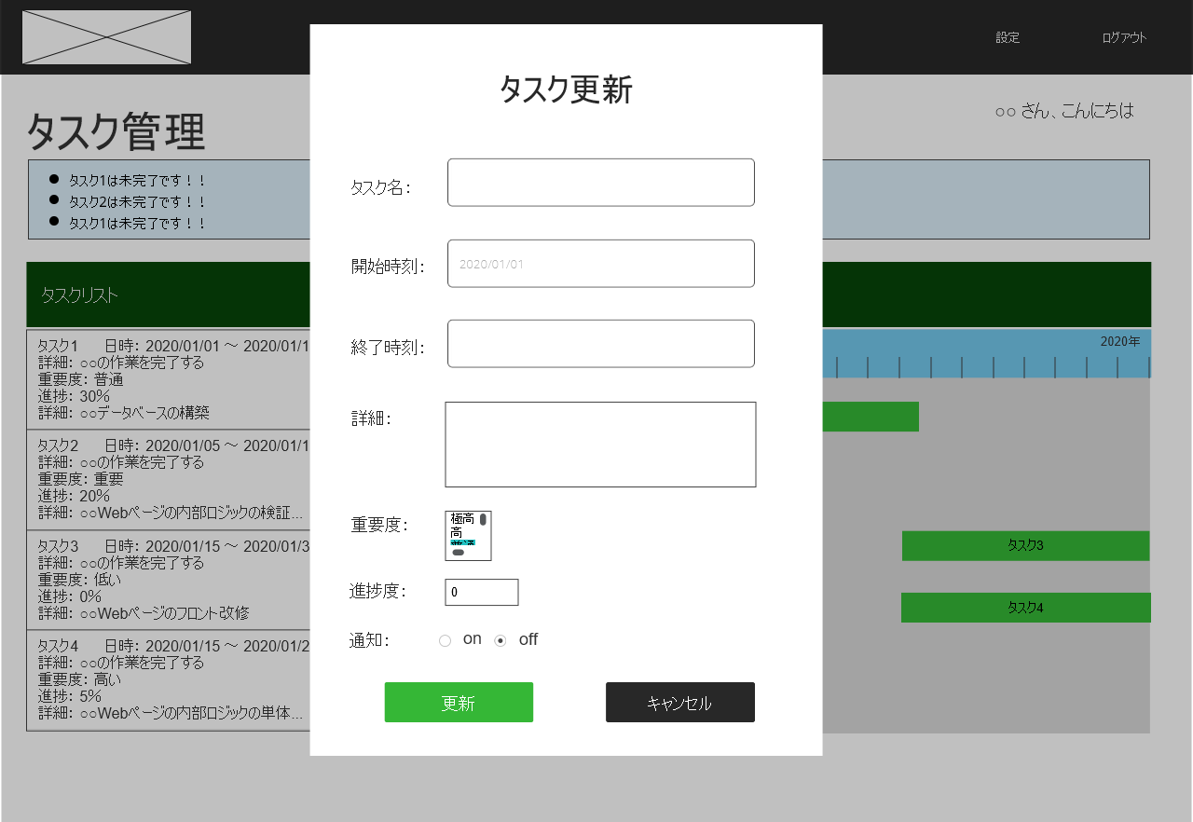
(1)
(2)
(3)
 | (1)タスクフォーム
 |  | [1]タスク名
 |  | [2]開始時刻
 |  | [3]終了時刻
 |  | [4]詳細
 |  | [5]重要度
 |  | [6]進捗度
 |  | [7]通知
 |  | [8]タスクID(hidden)

 | (2)更新ボタン
 |  | (1)タスクフォームのインプット
 |  | 欄の情報に応じたタスク情報
 |  | を更新し、再度タスク管理画面
 |  | へ遷移する。

 | (2)キャンセルボタン
 |  | 処理をキャンセルし、
 |  | 検索用のフォーム
 |  | 画面を見えなくする。

